50
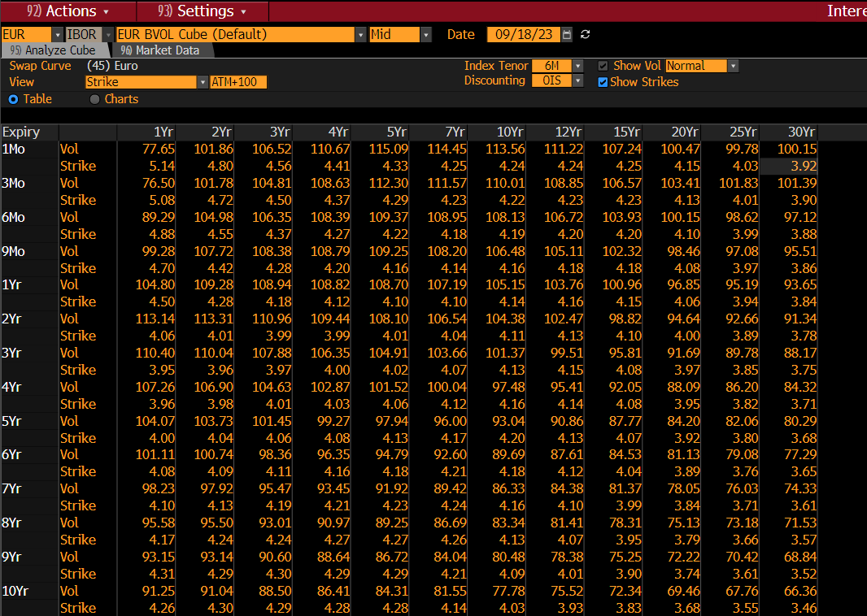
50 | 2Yr | 5Yr | 10Yr
1Mo | 41.06 | 48.09 | 59.44
3Mo | 36.24 | 43.01 | 55.14
6Mo | 30.54 | 38.11 | 51.12
9Mo | 28.96 | 35.78 | 49.78
1Yr | 27.97 | 35.87 | 47.79
2Yr | 29.94 | 38.3 | 47.82
3Yr | 34.63 | 41.98 | 49.57
4Yr | 39.35 | 44.64 | 51.22
5Yr | 43.81 | 47.56 | 52.73
6Yr | 47.12 | 49.73 | 53.55
7Yr | 50.94 | 51.83 | 54.27
8Yr | 52.39 | 53.33 | 54.97
9Yr | 53.86 | 54.66 | 55.5
10Yr | 56.14 | 56 | 55.85
12Yr | 56.65 | 56.05 | 55.38
15Yr | 57.12 | 55.69 | 54.47
20Yr | 55.77 | 53.82 | 52.34
25Yr | 53.93 | 52.2 | 50.74
30Yr | 51.35 | 50.57 | 48.59

ATM
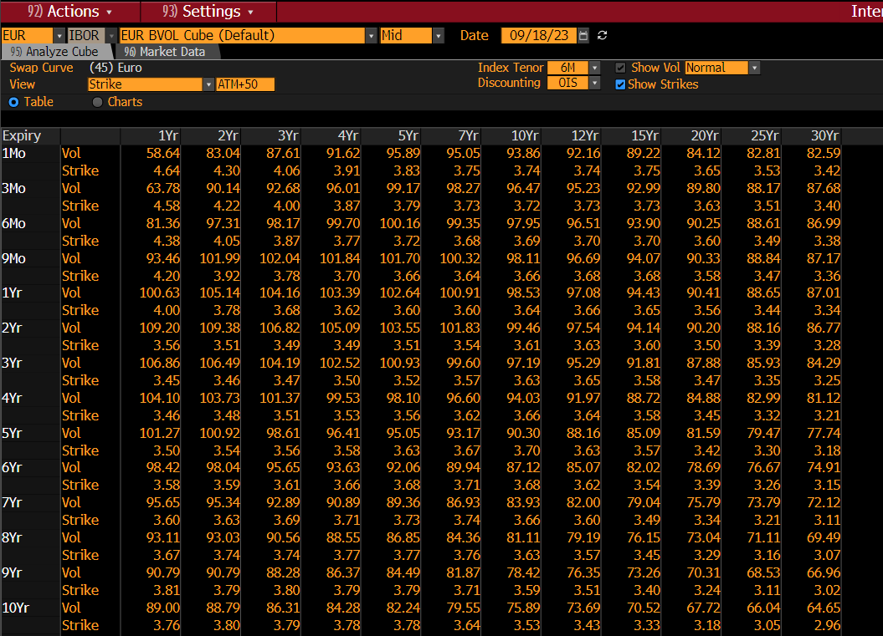
0 | 2Yr | 5Yr | 10Yr
1Mo | 27.1 | 37.37 | 55.22
3Mo | 26.99 | 35.96 | 52.86
6Mo | 25.11 | 33.55 | 49.22
9Mo | 24.35 | 33.08 | 48.44
1Yr | 24.16 | 33.53 | 48.22
2Yr | 27.84 | 37.18 | 48.38
3Yr | 32.55 | 41.02 | 49.69
4Yr | 37.18 | 44.03 | 51.03
5Yr | 41.51 | 46.78 | 52.27
6Yr | 45.04 | 48.84 | 53.04
7Yr | 48.98 | 50.89 | 52.73
8Yr | 50.57 | 52.36 | 54.4
9Yr | 52.2 | 53.68 | 54.92
10Yr | 54.64 | 55.03 | 55.26
12Yr | 55.18 | 55.11 | 54.86
15Yr | 55.79 | 54.81 | 54.08
20Yr | 54.74 | 53.18 | 52.29
25Yr | 53.09 | 51.73 | 50.5
30Yr | 50.72 | 50.35 | 48.35

-50
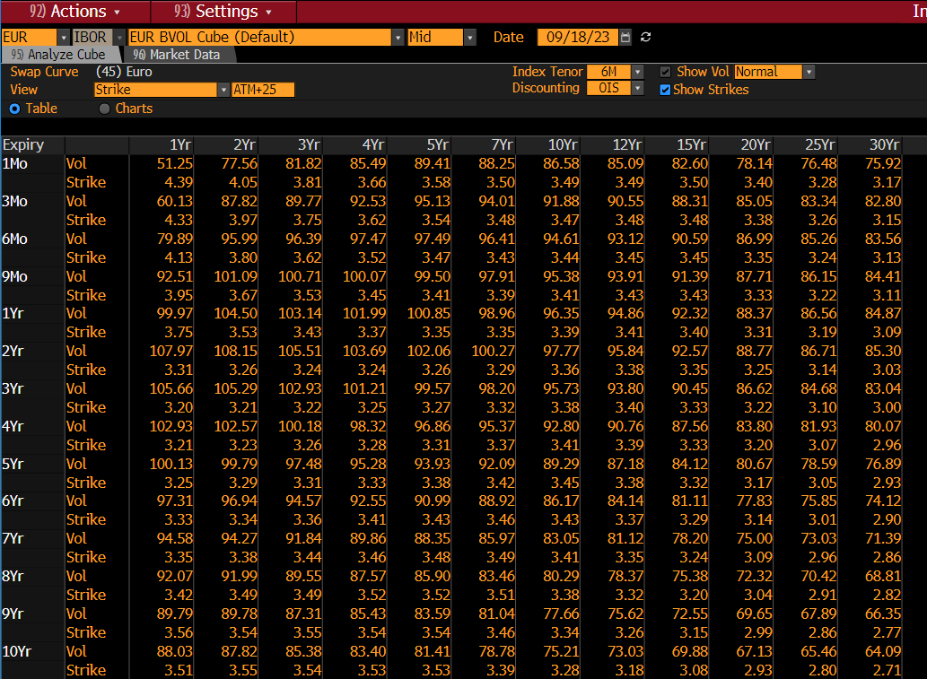
-50 | 2Yr | 5Yr | 10Yr
1Mo | 37.08 | 47.28 | 68.89
3Mo | 35.93 | 44.51 | 63.69
6Mo | 31.38 | 39.98 | 56.96
9Mo | 29.94 | 37.46 | 54.66
1Yr | 28.92 | 36.61 | 54.39
2Yr | 30.51 | 38.89 | 50.99
3Yr | 33.95 | 42.26 | 51.41
4Yr | 37.43 | 45.44 | 52.04
5Yr | 40.77 | 47.2 | 52.69
6Yr | 44.26 | 48.9 | 53.31
7Yr | 47.91 | 50.71 | 53.88
8Yr | 49.36 | 52 | 54.46
9Yr | 50.91 | 53.18 | 54.9
10Yr | 53.34 | 54.41 | 55.17
12Yr | 53.84 | 54.47 | 54.78
15Yr | 54.53 | 54.17 | 54.06
20Yr | 53.75 | 52.73 | 52.56
25Yr | 52.25 | 51.16 | 50.52
30Yr | 50.05 | 49.85 | 48.5

-200
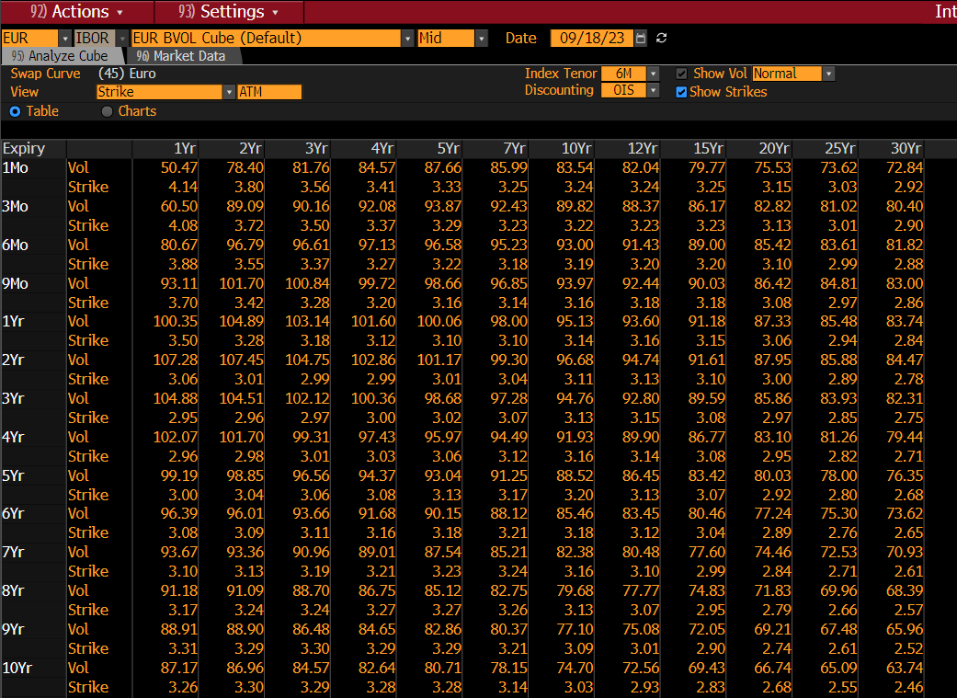
-200 | 2Yr | 5Yr | 10Yr
1Mo | 58.15 | 68.95 | 99.93
3Mo | 53.07 | 62.13 | 88.2
6Mo | 43.27 | 53.24 | 75.55
9Mo | 40.47 | 46.54 | 69.83
1Yr | 38.01 | 43.38 | 67.51
2Yr | 35.77 | 41.75 | 54.7
3Yr | 37.15 | 43.69 | 54.47
4Yr | 38.17 | 46.82 | 53.92
5Yr | 38.47 | 46.6 | 53.12
6Yr | 41.06 | 48.3 | 53.57
7Yr | 44.66 | 49.77 | 53.88
8Yr | 45.63 | 50.57 | 54.15
9Yr | 46.53 | 51.16 | 54.24
10Yr | 48.14 | 51.73 | 54.15
12Yr | 48.6 | 51.52 | 53.35
15Yr | 48.87 | 50.7 | 51.89
20Yr | 47.02 | 47.9 | 48.66
25Yr | 43.2 | 42.36 | 43.49
30Yr | 38.58 | 36.71 | 37.55

+100 strike
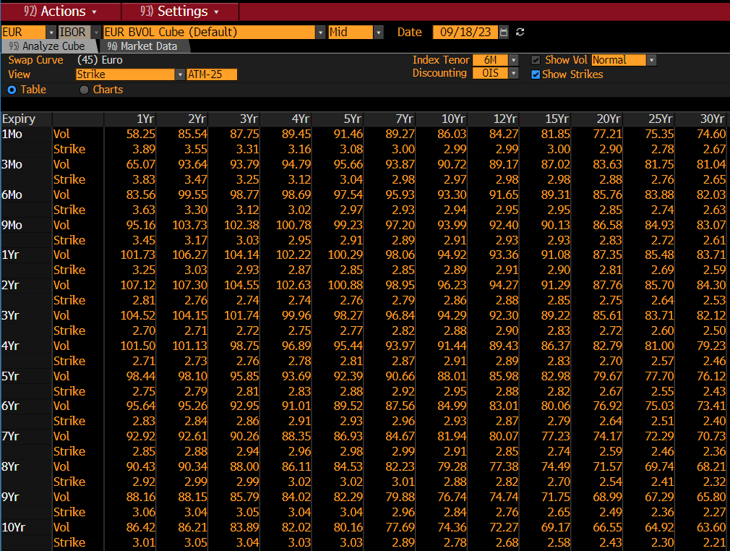
100 | 2Yr | 5Yr | 10Yr
1Mo | 0.56 | 0.62 | 0.91
3Mo | 0.56 | 0.63 | 0.92
6Mo | 0.55 | 0.64 | 0.95
9Mo | 0.55 | 0.66 | 0.97
1Yr | 0.56 | 0.67 | 1.02
2Yr | 0.6 | 0.77 | 1.1
3Yr | 0.69 | 0.89 | 1.22
4Yr | 0.81 | 1.04 | 1.32
5Yr | 0.95 | 1.18 | 1.42
6Yr | 1.11 | 1.32 | 1.5
7Yr | 1.27 | 1.44 | 1.56
8Yr | 1.4 | 1.54 | 1.61
9Yr | 1.51 | 1.61 | 1.64
10Yr | 1.59 | 1.66 | 1.66
12Yr | 1.71 | 1.69 | 1.64
15Yr | 1.66 | 1.66 | 1.57
20Yr | 1.47 | 1.47 | 1.39
25Yr | 1.32 | 1.32 | 1.27
30Yr | 1.23 | 1.23 | 1.15

+25 strike
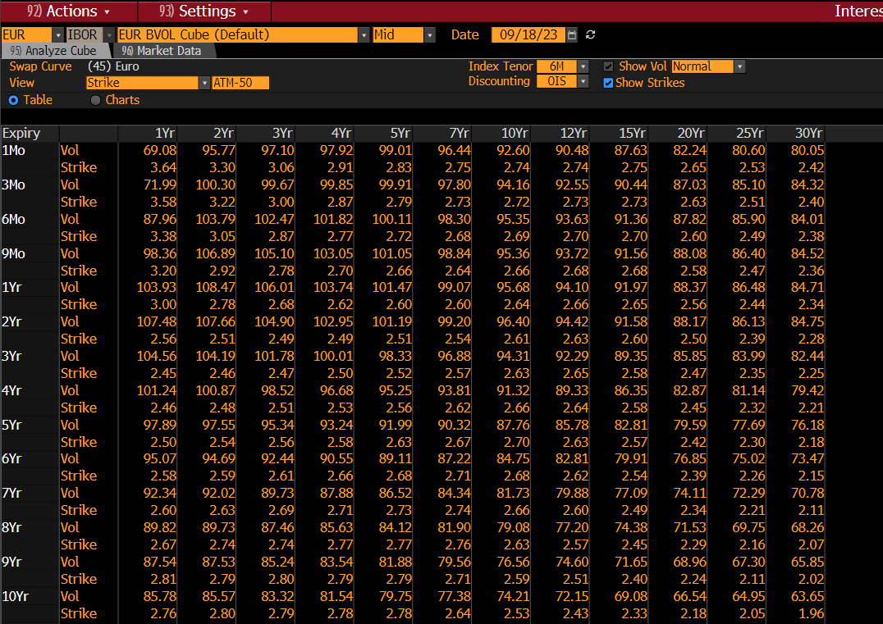
25 | 2Yr | 5Yr | 10Yr
1Mo | -0.19 | -0.13 | 0.16
3Mo | 0.19 | -0.12 | 0.17
6Mo | -0.2 | -0.11 | 0.2
9Mo | -0.2 | -0.09 | 0.22
1Yr | -0.19 | -0.08 | 0.27
2Yr | -0.15 | 0.02 | 0.35
3Yr | -0.06 | 0.14 | 0.47
4Yr | 0.06 | 0.29 | 0.57
5Yr | 0.2 | 0.43 | 0.67
6Yr | 0.36 | 0.57 | 0.75
7Yr | 0.52 | 0.69 | 0.81
8Yr | 0.65 | 0.79 | 0.86
9Yr | 0.76 | 0.86 | 0.89
10Yr | 0.84 | 0.91 | 0.91
12Yr | 0.96 | 0.94 | 0.89
15Yr | 0.91 | 0.91 | 0.82
20Yr | 0.72 | 0.72 | 0.64
25Yr | 0.57 | 0.57 | 0.52
30Yr | 0.48 | 0.48 | 0.4

-25 strike
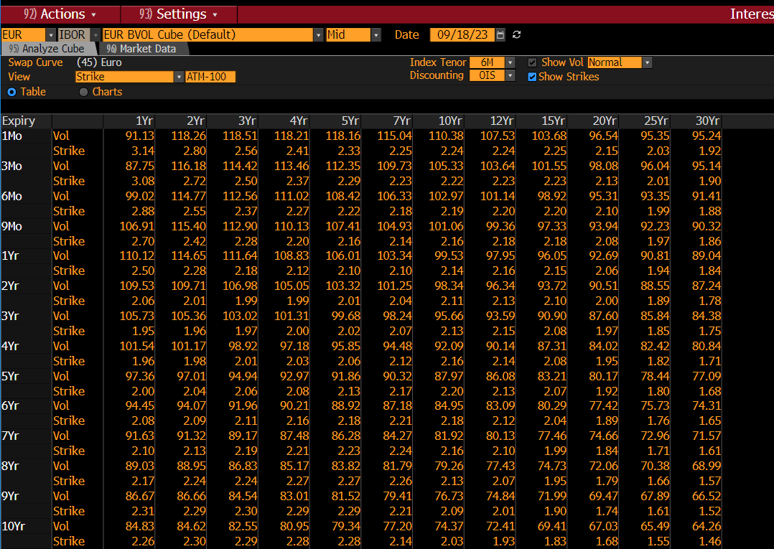
-25 | 2Yr | 5Yr | 10Yr
1Mo | -0.7 | -0.63 | -0.34
3Mo | -0.7 | -0.62 | -0.33
6Mo | -0.71 | -0.61 | -0.3
9Mo | -0.7 | -0.59 | -0.28
1Yr | -0.69 | -0.58 | -0.23
2Yr | -0.64 | -0.48 | -0.15
3Yr | -0.56 | -0.36 | -0.03
4Yr | -0.44 | -0.21 | 0.07
5Yr | -0.3 | -0.07 | 0.17
6Yr | -0.14 | 0.07 | 0.25
7Yr | 0.02 | 0.19 | 0.31
8Yr | 0.15 | 0.29 | 0.36
9Yr | 0.26 | 0.36 | 0.39
10Yr | 0.34 | 0.41 | 0.41
12Yr | 0.46 | 0.44 | 0.39
15Yr | 0.41 | 0.41 | 0.32
20Yr | 0.22 | 0.22 | 0.14
25Yr | 0.07 | 0.07 | 0.02
30Yr | -0.02 | -0.02 | -0.1

-100 strike
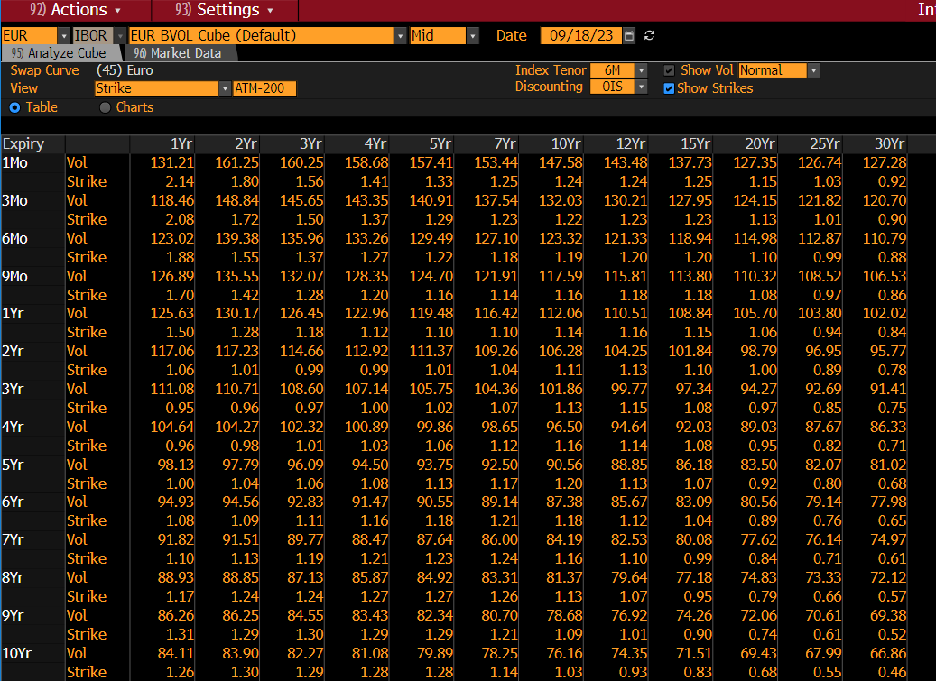
-100 | 2Yr | 5Yr | 10Yr
1Mo | -1.44 | -1.38 | -1.09
3Mo | -1.44 | -1.37 | -1.08
6Mo | -1.45 | -1.36 | -1.05
9Mo | -1.45 | -1.34 | -1.03
1Yr | -1.44 | -1.33 | -0.99
2Yr | -1.4 | -1.23 | -0.9
3Yr | -1.31 | -1.11 | -0.78
4Yr | -1.19 | -0.96 | -0.68
5Yr | -1.05 | -0.82 | -0.58
6Yr | -0.89 | -0.68 | -0.5
7Yr | -0.73 | -0.56 | -0.44
8Yr | -0.6 | -0.46 | -0.39
9Yr | -0.49 | -0.39 | -0.36
10Yr | -0.41 | -0.34 | -0.34
12Yr | -0.29 | -0.31 | -0.36
15Yr | -0.34 | -0.34 | -0.43
20Yr | -0.53 | -0.53 | -0.61
25Yr | -0.68 | -0.68 | -0.73
30Yr | -0.77 | -0.77 | -0.85

